测算表
估价对象

项目 |  | 估价对象 |  | 可比实例1 |  | 可比实例2 |  | 可比实例3
小区名称 |  | 京能西山印 |  | 华远西山雅园 |  | 金泰丽湾悦栖山 |  | 中门家园
平均租金（元/平方米·月） |  | 待估 |  | 48.84 |  | 47.22 |  | 38.27
交易时间 |  | 于价值时点过去12个月 | 100 | 于价值时点过去12个月 | 100 | 于价值时点过去12个月 | 100 | 于价值时点过去12个月 | 100
交易情况 |  | 正常 | 100 | 正常 | 100 | 正常 | 100 | 正常 | 100
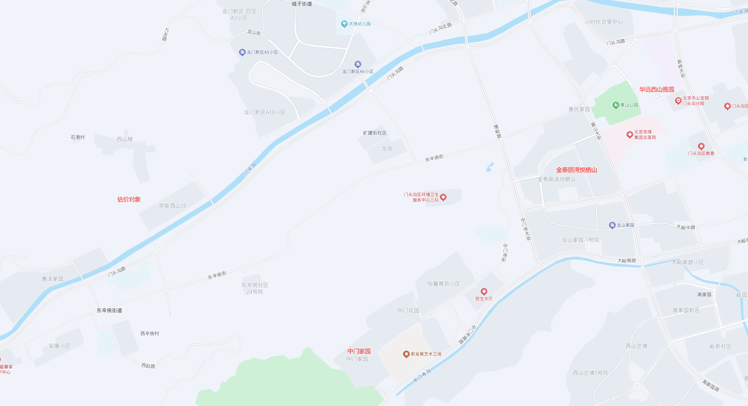
区域状况 | 居住区成熟度 | 周边有西山楼、惠泽家园、龙门新区等居住小区，小区聚集度较低，综合评价居住社区成熟度一般。 | 100 | 周边有华远裘马四季、新桥大街39号院、增产路38号院、惠民家园等居住小区，居住小区规模较大，入住率较高，综合评价居住社区成熟度较好。 | 103 | 周边有惠民家园、龙山家园、新桥西区社区等居住小区，居住小区规模较大，入住率较高，综合评价居住社区成熟度较好。 | 103 | 周边有中门花园、怡馨雅苑、中门寺南坡小区等居住小区，小区聚集度较低，综合评价居住社区成熟度一般。 | 100 | 3
 | 交通条件 | 紧邻城市次干道——门头沟路，周边道路通达度一般；周边公共交通线路有M25路、370路、960路、992路等多条线路在附近设站，综合评价交通便捷度一般。 | 100 | 紧邻城市次干道——新桥西街，周边有新桥大街等城市主干道，周边路网密集，道路通达度较好；周边公共交通线路有N25路、M30路、370路、891路、903路、960路等多条线路在附近设站，综合评价交通便捷度较好。 | 102 | 紧邻城市次干道——黑山大街，周边有黑山大街西路等城市次干道，周边路网密集，道路通达度较好；周边公共交通线路有M24路、891路、941路、972路等多条线路在附近设站，综合评价交通便捷度较好。 | 102 | 紧邻城市次干道——中门寺南路，周边有中门寺街等城市次干道，道路通达度一般；周边公共交通线路有M40路、941路、965路等多条线路在附近设站，综合评价交通便捷度一般。 | 100 | 2
 | 自然环境 | 周边有门头沟、东辛房公园等自然人文景观，自然环境一般。 | 100 | 周边有黑山公园、门头沟、永定河文化博物馆等自然人文景观，自然环境较好。 | 102 | 周边有黑山公园、门头沟、永定河文化博物馆等自然人文景观，自然环境较好。 | 102 | 周边有门头沟、中门寺生态园等自然人文景观，自然环境一般。 | 100 | 2
 | 公共配套 | 周边2公里范围内有世纪华联、物美等商业机构；中国邮政储蓄银行、北京农商银行等金融机构；东辛房小学、西辛房小学、门头沟京师实验中学、门头沟区第二幼儿园等教育机构；中门花园社区卫生服务站等医疗机构；综合评价公共配套设施齐备情况一般 | 100 | 周边2公里内有大峪第二小学、新桥路中学、北京门头沟京师实验中学、门头沟区第三幼儿园、中国工商银行、中国建设银行、北京京煤集团总医院、北京门头沟区医院、东辛房社区卫生服务中心、华远坊、小时代邻里中心等公共配套设施，综合评估公共配套设施齐备程度较好 | 102 | 周边2公里内有大峪第二小学、新桥路中学、北京门头沟京师实验中学、门头沟区第三幼儿园、中国工商银行、中国建设银行、北京京煤集团总医院、北京门头沟区医院、东辛房社区卫生服务中心、华远坊、小时代邻里中心等公共配套设施，综合评估公共配套设施齐备程度较好 | 102 | 周边2公里内有坡头小学、东辛房小学、门头沟区京师实验小学、京师实验小学附属幼儿园、北京银行、中国邮政储蓄银行、北京京煤集团总医院、中门花园社区卫生服务站、世纪华联超市等公共配套设施，综合评估公共配套设施齐备程度一般 | 100 | 2 |  |  |  | 项目名称 | 户型 | 楼层 | 装修 | 朝向 | 建筑面积（㎡）
 | 朝向 | 朝向好（南北），能保证较长时间的采光，通风较好，好 | 100 | 朝向好（南北），能保证较长时间的采光，通风较好，好 | 100 | 朝向好（南北），能保证较长时间的采光，通风较好，好 | 100 | 朝向好（南北），能保证较长时间的采光，通风较好，好 | 100 |  |  |  |  | 华远西山雅园 | 二居室 | 中楼层 | 普通装修 | 南北 | 100-120 | 100-110
 | 楼层 | 中楼层 | 100 | 中楼层 | 100 | 中楼层 | 100 | 中楼层 | 100 |  |  |  |  | 金泰丽湾悦栖山 | 三居室 | 中楼层 | 普通装修 | 南北 | 120-140 | 130-140
实物状况 | 物业服务 | 有物业公司，物业服务保障较好 | 100 | 有物业公司，物业服务保障较好 | 100 | 有物业公司，物业服务保障较好 | 100 | 有物业公司，物业服务保障较好 | 100 | 1.5 |  |  |  | 中门家园 | 二居室 | 中楼层 | 普通装修 | 南北 | 80-100 | 80-90
 | 小区环境 | 绿化率约为30%，较好 | 100 | 绿化率约为30%，较好 | 100 | 绿化率约为30%，较好 | 100 | 绿化率约为30%，较好 | 100 | 5
 | 配套设施 | 配备活动站、医疗站 | 100 | 配备活动站、医疗站 | 100 | 配备活动站、医疗站 | 100 | 配备活动站、医疗站 | 100 | 1
 | 居住管理 | 社区管理主要依靠物业公司，不再单独配备居住管理人员，居住管理一般 | 100 | 社区管理主要依靠物业公司，不再单独配备居住管理人员，居住管理一般 | 100 | 社区管理主要依靠物业公司，不再单独配备居住管理人员，居住管理一般 | 100 | 社区管理主要依靠物业公司，不再单独配备居住管理人员，居住管理一般 | 100 | 1 |  |  |  |  |  |  |  |  |  |  | 离谱
 | 户型 | 三居室 | 100 | 二居室 | 99 | 三居室 | 100 | 二居室 | 99 | 1
 | 装修 | 装修为普通装修，与居住功能相适应，较好 | 100 | 装修为普通装修，与居住功能相适应，较好 | 100 | 装修为普通装修，与居住功能相适应，较好 | 100 | 装修为普通装修，与居住功能相适应，较好 | 100 | 1
 | 成新度 | 100% | 100 | 87% | 98 | 86% | 98 | 88% | 98 | 2
 | 建筑类型 | 小高层板楼 | 100 | 高层塔楼 | 97 | 高层板楼 | 99 | 小高层板楼 | 100 | 1
 | 电梯数量 | 1梯2户 | 100 | 2梯7户 | 99 | 2梯3户 | 101 | 1梯2户 | 100 | 1
 | 建筑面积 | 80-90 | 100 | 80-90 | 100 | 110-120 | 94 | 80-90 | 100 | 2
 | 设备 | 不含家具家电租赁费，不配备配备家具、家电，差 | 100 | 配备家具、家电较齐全；功能基本正常，质量基本有保证，一般 | 105 | 配备家具、家电较齐全；功能基本正常，质量基本有保证，一般 | 105 | 配备家具、家电较齐全；功能基本正常，质量基本有保证，一般 | 105 | 3
成交单价（元/平米） |  | _____ |  | 48.84 |  | 47.22 |  | 38.27
比较价值（元/平米） |  | _____ |  | 45.68 |  | 44.67 |  | 37.57 |  |  | 8.11 | 10.57
估价对象比较价值=(45.68+44.67+37.57)/3=42.64 |  |  |  |  |  |  |  |  |  |  | 0.21586372105 | 0.27619545336
 |  |  |  | 0.9352 |  | 0.9459 |  | 0.9816
 | 物业费 | 42.64 |  | 0.9353 |  | 0.946 |  | 0.9817
 | 2.95 | 45.59
 |  | 估价结果 |  | 45.680052 |  | 44.67012 |  | 37.569659

 |  |  |  | 9.352005677E-05 |  | 9.4593754493E-05 |  | 9.8163363469E-05
 |  |  |  | 2013-2019 |  | 2012-2018 |  | 2014

 |  | 1梯1户、2梯3户 |  | 1梯2户、2梯4户 |  | 1梯3户、2梯6户 |  | 1梯4户、2梯8户

 |  | 面积修正 |  | 80（含）以下 | 80-90 | 90-100 | 100-110 | 110-120 | 120-130 | 130-140 | 140-150 | 150-160 | 160以上
 |  |  |  | 102 | 100 | 98 | 96 | 94 | 92 | 90 | 88 | 86 | 84
 |  | 成新度修正 |  | 90%-100%（含） | 80%-90% | 70%-80%（含） | 60%-70% | 60%以下
 |  |  |  | 100 | 98 | 96 | 94 | 92
 |  |  |  | 小高板 | 高板 | 板塔结合 | 高塔
 |  |  |  | 100 | 99 | 98 | 97
 | 成新度 | 估价对象 |  | 案例1 |  | 案例2 |  | 案例3
 | 直线 | 100% |  | 80% |  | 78% |  | 82%
 | 观察 | 100% |  | 90% |  | 90% |  | 90%
 |  | 100% |  | 87% |  | 86% |  | 88%

案例汇总 -月
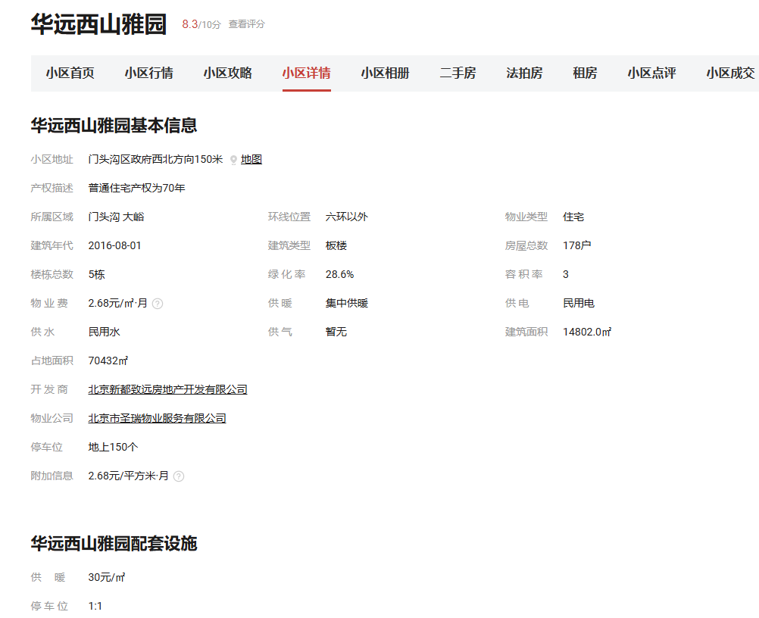
行业主管部门监测数据 |  |  |  |  |  |  | 估价机构市场调查数据 |  |  |  |  |  |  | 估价机构机构监测数据
序号 | 项目名 | 季度 | 月份 | 租金单价（元/平方米·月） | 均价 |  | 序号 | 项目名 | 季度 | 月份 | 租金单价（元/平方米·月） | 均价 |  | 序号 | 项目名 | 季度 | 月份 | 租金单价（元/平方米·月） | 均价
 | 华远西山雅园 | 2024年一季度 | 2024-4 | 58.21 | 59.77 |  | 1 | 华远西山雅园 | 2024年一季度 | 2024-4 | 49.21 | 53.23 |  | 1 | 华远西山雅园 | 2024年一季度 | 2024-4 | 56.2 | 56.08
1 |  |  | 2024-5 | 64 |  |  |  |  |  | 2024-5 | 60.1 |  |  |  |  |  | 2024-5 | 56.49
 |  |  | 2024-6 | 57.1 |  |  |  |  |  | 2024-6 | 50.37 |  |  |  |  |  | 2024-6 | 55.54
 |  | 2024年三季度 | 2024-7 | 54.7 | 56.86 |  |  |  | 2024年三季度 | 2024-7 | 60.47 | 56.04 |  |  |  | 2024年三季度 | 2024-7 | 52.83 | 52.7
 |  |  | 2024-8 | 62.75 |  |  |  |  |  | 2024-8 | —— |  | 2 |  |  |  | 2024-8 | 51.94
 |  |  | 2024-9 | 53.12 |  |  |  |  |  | 2024-9 | 51.61 |  |  |  |  |  | 2024-9 | 53.32
 |  | 2024年四季度 | 2024-10 | 52.15 | 55.76 |  |  |  | 2024年四季度 | 2024-10 | 63.41 | 63.41 |  |  |  | 2024年四季度 | 2024-10 | 52.66 | 51.38
 |  |  | 2024-11 | —— |  |  |  |  |  | 2024-11 | —— |  | 3 |  |  |  | 2024-11 | 51.21
 |  |  | 2024-12 | 59.37 |  |  |  |  |  | 2024-12 | —— |  |  |  |  |  | 2024-12 | 50.28
 |  | 2025年一季度 | 2025-1 | 72.64 | 57.28 |  |  |  | 2025年一季度 | 2025-1 | —— | 43.75 |  |  |  | 2025年一季度 | 2025-1 | 51.85 | 55.5
 |  |  | 2025-2 | 51.96 |  |  |  |  |  | 2025-2 | 43.75 |  | 2 |  |  |  | 2025-2 | 57.47
 |  |  | 2025-3 | 47.24 |  |  |  |  |  | 2025-3 | —— |  |  |  |  |  | 2025-3 | 57.19
均价 |  |  |  | 57.57 | 57.57 |  | 均价 |  |  |  | 54.13 | 54.13 |  | 均价 |  |  |  | 53.92 | 53.92
2 | 金泰丽湾悦栖山 | 2024年一季度 | 2024-4 | 49.65 | 51.94 |  | 2 | 金泰丽湾悦栖山 | 2024年一季度 | 2024-4 | 50.8 | 53.8 |  | 2 | 金泰丽湾悦栖山 | 2024年一季度 | 2024-4 | 59.78 | 57.93
 |  |  | 2024-5 | 56.76 |  |  |  |  |  | 2024-5 | 48.71 |  |  |  |  |  | 2024-5 | 59.05
 |  |  | 2024-6 | 49.4 |  |  |  |  |  | 2024-6 | 61.9 |  |  |  |  |  | 2024-6 | 54.95
 |  | 2024年三季度 | 2024-7 | 56.49 | 52.32 |  |  |  | 2024年三季度 | 2024-7 | 54.07 | 54.07 | 2 |  |  | 2024年三季度 | 2024-7 | 58.99 | 58.48
 |  |  | 2024-8 | 46.83 |  |  |  |  |  | 2024-8 | —— |  | 2 |  |  |  | 2024-8 | 58.91
 |  |  | 2024-9 | 53.64 |  |  |  |  |  | 2024-9 | —— |  |  |  |  |  | 2024-9 | 57.55
 |  | 2024年四季度 | 2024-10 | 41.93 | 47.33 |  |  |  | 2024年四季度 | 2024-10 | 44.77 | 51.17 |  |  |  | 2024年四季度 | 2024-10 | 53.62 | 60.94
 |  |  | 2024-11 | 51.25 |  |  |  |  |  | 2024-11 | 51.61 |  |  |  |  |  | 2024-11 | 62.58
 |  |  | 2024-12 | 48.81 |  |  |  |  |  | 2024-12 | 57.14 |  |  |  |  |  | 2024-12 | 66.61
 |  | 2025年一季度 | 2025-1 | 47.09 | 47.22 |  |  |  | 2025年一季度 | 2025-1 | —— | 49 |  |  |  | 2025年一季度 | 2025-1 | 63.66 | 58.89
 |  |  | 2025-2 | 43.6 |  |  |  |  |  | 2025-2 | —— |  |  |  |  |  | 2025-2 | 57.01
 |  |  | 2025-3 | 50.97 |  |  |  |  |  | 2025-3 | 49 |  |  |  |  |  | 2025-3 | 56
均价 |  |  |  | 49.7 | 49.7 |  | 均价 |  |  |  | 52.25 | 52.25 |  | 均价 |  |  |  | 59.06 | 59.06
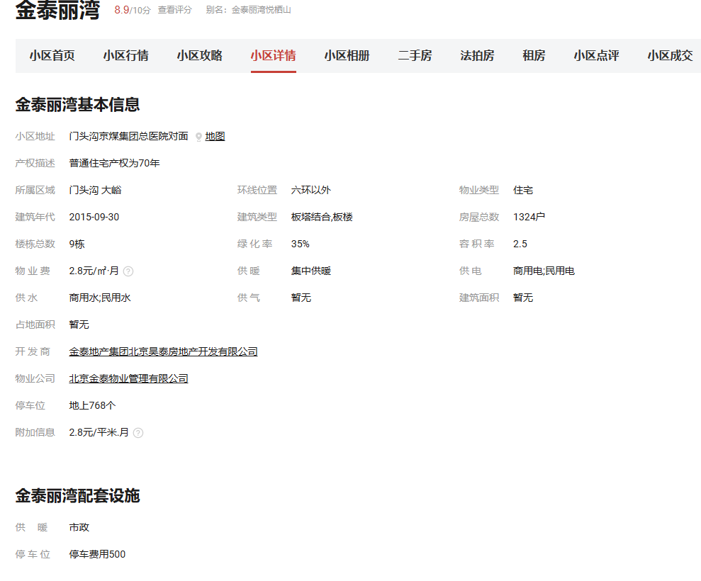
3 | 中门家园 | 2024年一季度 | 2024-4 | 39.84 | 41.22 |  | 3 | 中门家园 | 2024年一季度 | 2024-4 | 36.67 | 38.89 |  | 3 | 中门家园 | 2024年一季度 | 2024-4 | 44.58 | 49.1
 |  |  | 2024-5 | 47.05 |  |  |  |  |  | 2024-5 | —— |  |  |  |  |  | 2024-5 | 50.81
 |  |  | 2024-6 | 36.78 |  |  |  |  |  | 2024-6 | 41.1 |  |  |  |  |  | 2024-6 | 51.9
 |  | 2024年三季度 | 2024-7 | 44.03 | 40.95 |  |  |  | 2024年三季度 | 2024-7 | 45.62 | 45.9 |  |  |  | 2024年三季度 | 2024-7 | 44.03 | 44.04
 |  |  | 2024-8 | 39.44 |  |  |  |  |  | 2024-8 | 46.18 |  |  |  |  |  | 2024-8 | 44.08
 |  |  | 2024-9 | 39.37 |  |  |  |  |  | 2024-9 | —— |  | 2 |  |  |  | 2024-9 | 44.02
 |  | 2024年四季度 | 2024-10 | 46.77 | 40.87 |  |  |  | 2024年四季度 | 2024-10 | —— | —— |  |  |  | 2024年四季度 | 2024-10 | 43.98 | 44.31
 |  |  | 2024-11 | 40.71 |  |  |  |  |  | 2024-11 | —— |  | 3 |  |  |  | 2024-11 | 44.27
 |  |  | 2024-12 | 35.12 |  |  |  |  |  | 2024-12 | —— |  |  |  |  |  | 2024-12 | 44.68
 |  | 2025年一季度 | 2025-1 | 48.88 | 47.06 |  |  |  | 2025年一季度 | 2025-1 | —— | 43.99 |  |  |  | 2025年一季度 | 2025-1 | 44.3 | 44.33
 |  |  | 2025-2 | 45.24 |  |  |  |  |  | 2025-2 | 43.99 |  |  |  |  |  | 2025-2 | 44.66
 |  |  | 2025-3 | —— |  |  |  |  |  | 2025-3 | —— |  |  |  |  |  | 2025-3 | 44.03
均价 |  |  |  | 42.11 | 42.11 |  | 均价 |  |  |  | 42.71 | 42.71 |  | 均价 |  |  |  | 45.45 | 45.45

案例汇总
序号 | 项目名 | 城研 | 市场 | 中指 | 均价 | 物业费 | 供暖费 | 不含物业、供暖租金 | 税费 | 不含物业、供暖、税费
1 | 华远西山雅园 | 57.57 | 54.13 | 53.92 | 55.21 | 2.68 | 2.5 | 50.03 | 1.19 | 48.84
2 | 金泰丽湾悦栖山 | 49.7 | 52.25 | 59.06 | 53.67 | 2.8 | 2.5 | 48.37 | 1.15 | 47.22
3 | 中门家园 | 42.11 | 42.71 | 45.45 | 43.42 | 1.72 | 2.5 | 39.2 | 0.93 | 38.27

 |  |  |  |  |  |  |  |  | 38.27
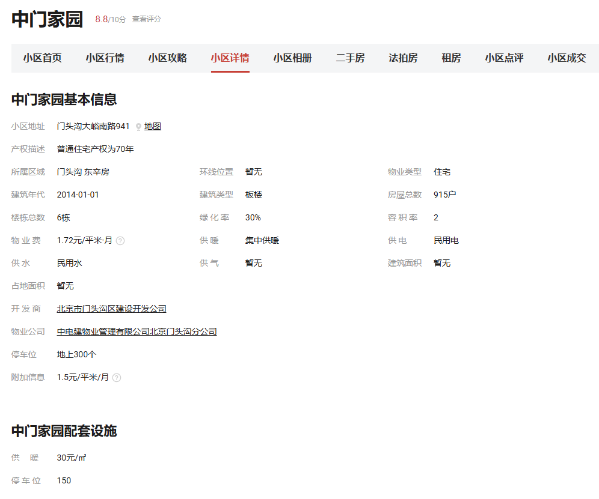

华远西山雅园
 |  |  | 华远西山雅园 | 估价机构监测数据 | 估价机构市场调查 | 行业主管部门（北京市房地产市场管理事务中心）监测数据
 |  |  | 2023-11 | 56.2 | 49.21 | 64
 |  |  | 2023-12 | 56.49 | 49.21 | 64
 |  |  | 2024-1 | 55.54 | 50.37 | 57.1
 |  |  | 2024-2 | 52.83 | 60.47 | 54.7
 |  |  | 2024-3 | 51.94 | —— | 62.75
 |  |  | 2024-4 | 53.32 | —— | 53.12
 |  |  | 2024-5 | 52.66 | 63.41 | 52.15
 |  |  | 2024-6 | 51.21 | —— | —— |  |  |  |  |  |  |  |  |  |  |  |  |  |  | 0 | 0 | 0
 |  |  | 2024-7 | 50.28 | —— | 59.37 |  |  |  |  |  |  |  |  |  |  |  |  |  |  | 0 | 0 | 0
 |  |  | 2024-8 | 51.85 | —— | 72.64 |  |  |  |  |  |  |  |  |  |  |  |  |  |  | 0 | 0 | 0
 |  |  | 2024-9 | 57.47 | 43.75 | 51.96 |  |  |  |  |  |  |  |  |  |  |  |  |  |  | 0 | 0 | 0
 |  |  | 2024-10 | 57.19 | —— | 47.24 |  |  |  |  |  |  |  |  |  |  |  |  |  |  | 0 | 0 | 0
 |  |  |  | 53.92 | 52.74 | 58.09
 |  |  |  |  |  |  |  |  |  |  |  |  |  |  |  |  |  |  |  | 东泽园 |  | 估价机构监测数据 | 估价机构市场调查 | 行业主管部门（北京市房地产市场管理事务中心）监测数据
 |  |  |  |  |  |  |  |  |  |  |  |  |  |  |  |  |  |  |  | 2023年2季度 |  | #REF! | #REF! | #REF!

金泰丽湾悦栖山
 |  |  |  |  |  |  |  |  |  |  |  |  |  |  |  |  |  |  |  | 2023年3季度 |  | #REF! | #REF! | #REF!
 |  |  |  |  |  |  |  |  |  |  |  |  |  |  |  |  |  |  |  | 2023年4季度 |  | #REF! | #REF! | #REF!
 |  |  | 金泰丽湾悦栖山 | 估价机构监测数据 | 估价机构市场调查 | 行业主管部门（北京市房地产市场管理事务中心）监测数据 |  |  |  |  |  |  |  |  |  |  |  |  |  | 2024年1季度 |  | #REF! | #REF! | #REF!
 |  |  | 2023-11 | 59.78 | 50.8 | 56.76 |  |  |  |  |  |  |  |  |  |  |  |  |  | 2024年2季度 |  | #REF! | #REF! | #REF!
 |  |  | 2023-12 | 59.05 | 48.71 | 56.76
 |  |  | 2024-1 | 54.95 | 48.71 | 56.49
 |  |  | 2024-2 | 58.99 | 54.07 | 56.49
 |  |  | 2024-3 | 58.91 | —— | 46.83
 |  |  | 2024-4 | 57.55 | —— | 53.64
 |  |  | 2024-5 | 53.62 | 44.77 | 41.93
 |  |  | 2024-6 | 62.58 | 51.61 | 51.25
 |  |  | 2024-7 | 66.61 | 57.14 | 48.81 |  |  |  |  |  |  |  |  |  |  |  |  |  | 平均月租金 |  | #REF! | #REF! | #REF!
 |  |  | 2024-8 | 63.66 | 57.14 | 47.09
 |  |  | 2024-9 | 57.01 | 57.14 | 43.6
 |  |  | 2024-10 | 56 | 49 | 50.97
 |  |  | 平均月租金 | 59.06 | 51.91 | 50.89
东泽园
 | 估价机构监测数据 | 估价机构市场调查 | 行业主管部门（北京市房地产市场管理事务中心）监测数据
2023年2季度 | 0 | 0 | 0
2023年3季度 | 0 | 0 | 0
2023年4季度 | 0 | 0 | 0
2024年1季度 | 0 | 0 | 0
2024年2季度 | 0 | 0 | 0

中门家园
 |  |  | 中门家园 | 估价机构监测数据 | 估价机构市场调查 | 行业主管部门（北京市房地产市场管理事务中心）监测数据
 |  |  | 2023-11 | 44.58 | 36.67 | 47.05
 |  |  | 2023-12 | 50.81 | 36.67 | 47.05
 |  |  | 2024-1 | 51.9 | 36.67 | 36.78
 |  |  | 2024-2 | 44.03 | 45.62 | 44.03
 |  |  | 2024-3 | 44.08 | 46.18 | 39.44
 |  |  | 2024-4 | 44.02 | —— | 39.37
 |  |  | 2024-5 | 43.98 | —— | 46.77
 |  |  | 2024-6 | 44.27 | —— | 40.71
 |  |  | 2024-7 | 44.68 | —— | 35.12
 |  |  | 2024-8 | 44.3 | —— | 48.88
 |  |  | 2024-9 | 44.66 | —— | 45.24
 |  |  | 2024-10 | 44.03 | —— | ——
 |  |  | 平均月租金 | 45.45 | 40.36 | 42.77

